ЗАГАЛЬНА ІНФОРМАЦІЯ
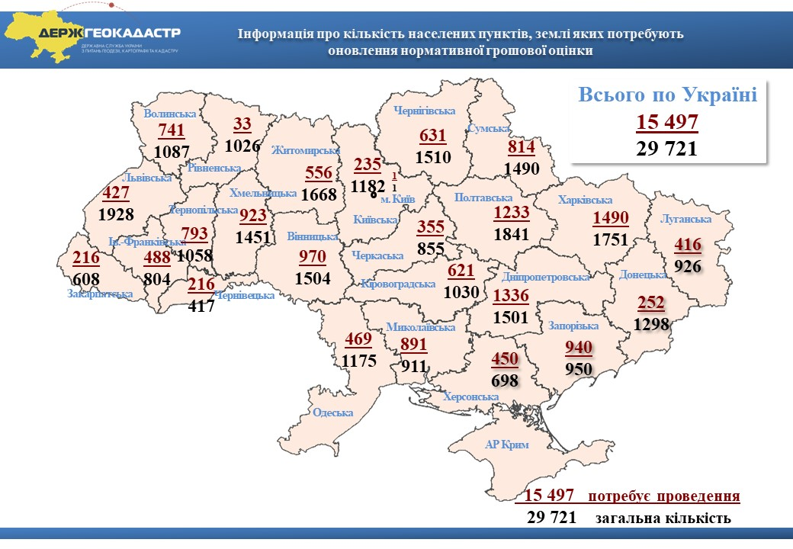
Основними завданнями створення Довідника показників нормативної грошової оцінки земель населених пунктів є: систематизація актуальної інформації про рік останнього проведення нормативної грошової оцінки земель кожного населеного пункту України та його середню (базову) вартість, дату та номер рішення місцевої ради про затвердження технічної документації з нормативної грошової оцінки земель населеного пункту, розрахункову площу та чисельність населення, кошторисну вартість робіт, значення регіональних та зональних коефіцієнтів оцінки; забезпечення розробників технічної документації із нормативної грошової оцінки земель населених пунктів матеріалами для аналізу результатів оцінки населених пунктів, визначення співвідношення отриманих результатів по землях однотипних груп населених пунктів у різних регіонах країни, що дозволить підвищити якість виконання робіт з нормативної грошової оцінки земель населених пунктів, унеможливить штучне заниження або завищення такої оцінки; забезпечення аналізу та прогнозування органами місцевого самоврядування економічного ефекту застосування нормативної грошової оцінки залежно від року її проведення в частині наповнення місцевих бюджетів; стимулювання своєчасного оновлення нормативної грошової оцінки земель населених пунктів відповідно до вимог статті 18 Закону України “Про оцінку земель”; забезпечення відкритості результатів нормативної грошової оцінки земель населених пунктів для широкого загалу.
Дані Довідника дозволяють порівняти результати нормативної грошової оцінки земель населеного пункту з однотипними групами населених пунктів за регіоном розташування, адміністративним статусом, роком проведення оцінки тощо, що в свою чергу дозволяє розробникам технічної документації з нормативної грошової оцінки земель населених пунктів уникати екстремальних результатів такої оцінки без наявного на те обґрунтування. Довідник дає вартісні орієнтири, які слугуватимуть для прийняття виважених рішень по затвердженню технічної документації з нормативної грошової оцінки земель населеного пункту.
Проведення нормативної грошової оцінки земель населених пунктів регулюється Законом України «Про оцінку земель». Обов’язковість проведення нормативної грошової оцінки земель передбачено статтею 13, а періодичність її проведення - щонайменш один раз на 5-7 років (повторна нормативна грошова оцінка) – статтею 18 цього Закону. У 2013 році в Україні на 100 % завершено проведення нормативної грошової оцінки земель усіх населених пунктів відповідно до статті 13 Закону України “Про оцінку земель”.
Відповідно до постанови Кабінету Міністрів України від 12.05.2000 № 783 «Про проведення індексації грошової оцінки земель» (з 1995 по 2010 рік) та пункту 289.2 Податкового кодексу України (починаючи з 2011 і надалі) нормативна грошова оцінка земель індексується на відповідний коефіцієнт (по роках, за які проводилась індексація): за 1996 рік – 1,703, за 1997 рік – 1,059, за 1998 рік – 1,006, за 1999 рік – 1,127, за 2000 рік – 1,182, за 2001 рік – 1,02, за 2005 рік – 1,035, за 2007 рік – 1,028, за 2008 рік – 1,152, за 2009 рік – 1,059, за 2010 рік – 1,0, за 2011 рік – 1,0, за 2012 рік – 1,0, за 2013 рік – 1,0, за 2014 рік – 1,249, за 2015 рік – 1,433, за 2016 рік – 1,06, за 2017 рік – 1,00, за 2018 рік – 1,00, за 2019 рік – 1,00, за 2020 рік – 1,00. Коефіцієнт індексації нормативної грошової оцінки земель застосовується кумулятивно залежно від дати проведення нормативної грошової оцінки земель. Статтею 1 Закону України “Про оцінку земель” визначено, що дата оцінки земельної ділянки для нормативної грошової оцінки земельної ділянки – це дата, вказана в технічній документації.
З огляду на зазначене коефіцієнт індексації нормативної грошової оцінки земель застосовується кумулятивно (шляхом множення коефіцієнтів) залежно від дати проведення, а не від дати затвердження або введення в дію технічної документації з нормативної грошової оцінки земель. Дані про нормативну грошову оцінку окремої земельної ділянки оформляються як витяг з технічної документації з нормативної грошової оцінки земель. Формування витягів з технічної документації про нормативну грошову оцінку земельних ділянок здійснюється територіальними органами Держгеокадастру безоплатно у строк, що не перевищує трьох робочих днів з дати надходження відповідної заяви. Також передбачена можливість on-line замовлення такого витягу через офіційний веб-сайт Держгеокадастру (https://e.land.gov.ua/services). З 01.01.2015 надання витягу з технічної документації про нормативну грошову оцінку земельної ділянки здійснюється виключно через центри надання адміністративних послуг (ЦНАПи), які утворені при місцевих державних адміністраціях та органах місцевого самоврядування. З повним переліком ЦНАПів у розрізі регіонів можна ознайомитися на головній сторінці офіційного веб-сайту Держгеокадастру (www.land.gov.ua). Окремої уваги потребує норма пункту 271.2 статті 271 Податкового кодексу України, якою передбачено, що рішення рад щодо нормативної грошової оцінки земельних ділянок, розташованих у межах населених пунктів, офіційно оприлюднюється відповідним органом місцевого самоврядування до 15 липня року, що передує бюджетному періоду, в якому планується застосування нормативної грошової оцінки земель або змін (плановий період). В іншому разі норми відповідних рішень застосовуються не раніше початку бюджетного періоду, що настає за плановим періодом.

